V6
ACTUALIZACIÓN 30/11/2023
SUBCONJUNTO |  | Peso (kg) | Centro de gravedad (desde mamparo) (mm) |  |  | Inercias (en mamparo)(Kgxm2) |  |  |  |  |  | Peso catia
Nombre | Variante |  | Xcg | Ycg | Zcg | Ix | Iy | Iz | Ixy | Ixz | Iyz |  |  | Distancia mamparo morro antiguo
FUS | Experimental | 59.983 | 1096.369 | -0.542 | -87.413 | 4.490 | 103.180 | 102.280 | 0.200 | 6.299 | -0.063 | 63.987 |  | 490.224 | mm
WNG LFT | Experimental | 9.000 | 1225.000 | -1506.681 | -64.015 | 21.848 | 10.808 | 32.584 | 13.181 | 0.564 | -0.656 | 7.122
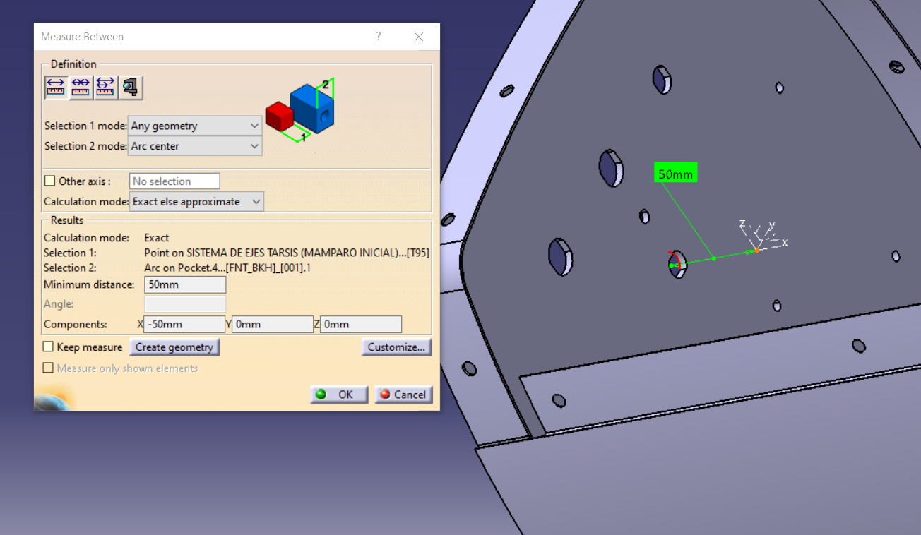
WNG RGT | Experimental | 8.900 | 1225.000 | 1542.623 | -63.849 | 21.890 | 10.455 | 32.275 | -13.032 | 0.544 | 0.646 | 6.893
VTP LFT | Experimental | 3.050 | 2661.000 | -454.298 | -37.236 | 1.076 | 25.522 | 26.487 | 4.031 | 0.226 | -0.081 | 3.327
VTP RGT | Experimental | 3.050 | 2661.000 | 453.738 | -30.175 | 1.085 | 25.525 | 26.478 | -4.025 | 0.152 | 0.065 | 3.327
HTP | Experimental | 1.857 | 3157.000 | -0.232 | 51.793 | 0.250 | 23.633 | 23.855 | 0.002 | -0.427 | 0.000 | 2.604
KSA | CONTRAPESO + RACK | 7.897 | 1294.455 | -1133.509 | -171.338 | 17.753 | 13.779 | 31.061 | 11.858 | 1.756 | -1.621 | No aplica
 | BAT | 11.705 | 1242.186 | 1355.767 | -211.235 | 22.062 | 20.490 | 41.484 | -19.699 | 3.071 | 3.352 | No aplica
PLD |  | 5.500 | -269.500 | 0.100 | -114.645 | 0.061 | 0.334 | 0.285 | 0.000 | -0.116 | 0.000 | 3.75
FUEL | Interpolación CATIA | 9.059 | 1119.410 | 0.000 | -97.895 | 0.394 | 29.264 | 29.132 | 0.000 | 2.271 | 0.000 | 20.327 | FULL

 | T120 KSA: | 120.00 | 1193.375

 | Origen: | Exp | Exp | CATIA | CATIA | CATIA + MATLAB

